Sheet1
회사 | 광고비(백만원) | 판매액(백만원)
1 | 4 | 39 | 1. 산점도 그리기(B열, C열 선택 --> 삽입 ->분산형(Scatter) 차트 선택
2 | 6 | 42
3 | 6 | 45
4 | 8 | 47
5 | 8 | 50
6 | 9 | 50
7 | 9 | 52
8 | 10 | 55
9 | 12 | 57
10 | 12 | 60

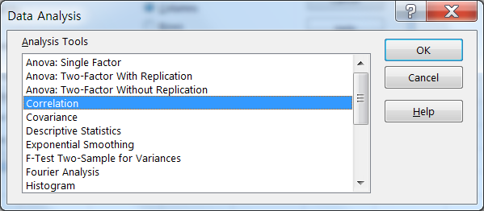
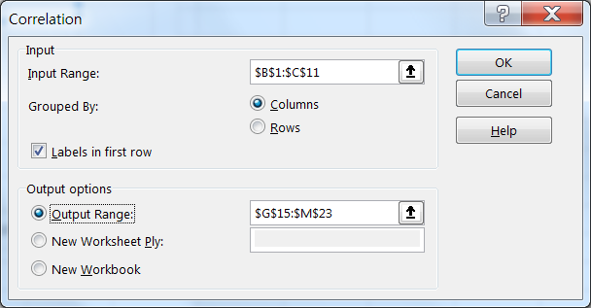
1
 |  |  | 2. 상관계수(데이터--> 데이터분석 --> 상관분석)
 |  |  |  | 요약 출력

 |  |  |  | 회귀분석 통계량
 |  |  |  | 다중 상관계수 | 0.97753181431
 |  |  |  | 결정계수 | 0.955568448
 |  |  |  | 조정된 결정계수 | 0.950014504
 |  |  |  | 표준 오차 | 1.4832117915
 |  |  |  | 관측수 | 10
2
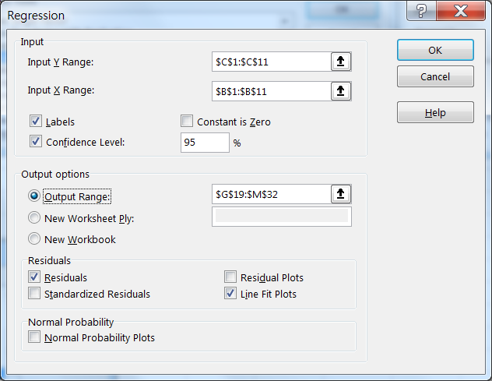
 |  |  |  | 분산 분석
 |  |  | 3. 회귀분석(데이터--> 데이터분석 --> 회귀분석) |  | 자유도 | 제곱합 | 제곱 평균 | F 비 | 유의한 F
 |  |  |  | 회귀 | 1 | 378.50066225 | 378.50066225 | 172.05222954 | 1.0851561512E-06
 |  |  |  | 잔차 | 8 | 17.599337748 | 2.1999172185
 |  |  |  | 계 | 9 | 396.1

 |  |  |  |  | 계수 | 표준 오차 | t 통계량 | P-값 | 하위 95% | 상위 95% | 하위 95.0% | 상위 95.0%
 |  |  |  | Y 절편 | 28.67218543 | 1.6703177065 | 17.165707649 | 1.3490664081E-07 | 24.820425892 | 32.523944969 | 24.820425892 | 32.523944969
 |  |  |  | 광고비(백만원) | 2.5033112583 | 0.19084671992 | 13.11686813 | 1.0851561512E-06 | 2.0632179329 | 2.9434045836 | 2.0632179329 | 2.9434045836

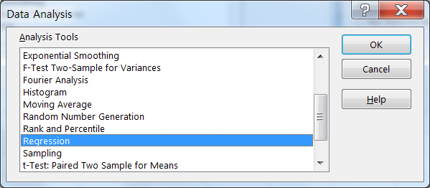
 |  |  |  | 잔차 출력

 |  |  |  | 관측수 | 예측치 판매액(백만원) | 잔차
 |  |  |  | 1 | 38.685430464 | 0.31456953642
 |  |  |  | 2 | 43.69205298 | -1.6920529801
 |  |  |  | 3 | 43.69205298 | 1.3079470199
 |  |  |  | 4 | 48.698675497 | -1.6986754967
 |  |  |  | 5 | 48.698675497 | 1.3013245033
광고비(백만원) 선 적합도
 |  |  |  | 6 | 51.201986755 | -1.201986755
 |  |  |  | 7 | 51.201986755 | 0.79801324503
 |  |  |  | 8 | 53.705298013 | 1.2947019868
 |  |  |  | 9 | 58.71192053 | -1.7119205298
 |  |  |  | 10 | 58.71192053 | 1.2880794702

 |  |  |  |  | Coefficients | Standard Error | t Stat | P-value | Lower 95% | Upper 95% | Lower 95.0% | Upper 95.0%
 |  |  |  | Intercept | 28.67218543 | 1.6703177065 | 17.165707649 | 1.3490664081E-07 | 24.820425892 | 32.523944969 | 24.820425892 | 32.523944969
 |  |  |  | 광고비 | 2.5033112583 | 0.19084671992 | 13.11686813 | 1.0851561512E-06 | 2.0632179329 | 2.9434045836 | 2.0632179329 | 2.9434045836

3
 |  |  |  | RESIDUAL OUTPUT

 |  |  |  | Observation | Predicted 판매액 | Residuals
 |  |  |  | 1 | 38.685430464 | 0.31456953642
 |  |  |  | 2 | 43.69205298 | -1.6920529801
 |  |  |  | 3 | 43.69205298 | 1.3079470199
Y = $β_{0}$ + $β_{1}$X
 |  |  |  | 4 | 48.698675497 | -1.6986754967
 |  |  |  | 5 | 48.698675497 | 1.3013245033
 |  |  |  | 6 | 51.201986755 | -1.201986755
 |  |  |  | 7 | 51.201986755 | 0.79801324503
 |  |  |  | 8 | 53.705298013 | 1.2947019868
 |  |  |  | 9 | 58.71192053 | -1.7119205298
 |  |  |  | 10 | 58.71192053 | 1.2880794702

